상품제안서
에코제로 5종 친환경 제로웨이스트 설거지 선물세트 | 상품코드: S46179

 |  |  |  |  |  |  | 02-713-8555 | www.synergygift.co.kr
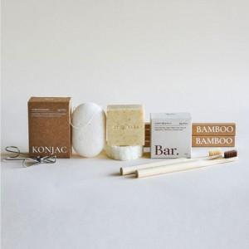

【상세/제작정보】

【인쇄/포장옵션】 | 스티커 / 쇼핑백 동봉

【공급단가】 | 수량 | 30~ | 100~ | 300~ | 1,000~ | 3,000~
*VAT별도 | 단가 | 13,650원 | 12,910원 | 12,280원 | 11,970원 | 11,760원

【상품 URL】 | https://www.synergygift.co.kr:443/src/goods_detail.php?gdno=46179

